指标
序号 | 日期 | 一般公共预算收入
 | 指标名称 | 一般公共预算收入
 | 指标ID | EMM01274934
 | 频率 | 年
 | 单位 | 亿元
 | 时间区间 | 1950~2023
 | 来源 | 财政部
 | 国家 | 全国
 | 更新时间 | 2024-02-29
 | 表名 | 一般公共预算收入(年)
1 | 2023 | 216,795.43
2 | 2022 | 203,649.29
3 | 2021 | 202,554.64
4 | 2020 | 182,913.88
5 | 2019 | 190,390.08
6 | 2018 | 183,359.84
7 | 2017 | 172,592.77
8 | 2016 | 159,604.97
9 | 2015 | 152,269.23
10 | 2014 | 140,370.03
11 | 2013 | 129,209.64
12 | 2012 | 117,253.52
13 | 2011 | 103,874.43
14 | 2010 | 83,101.51
15 | 2009 | 68,518.30
16 | 2008 | 61,330.35
17 | 2007 | 51,321.78
18 | 2006 | 38,760.20
19 | 2005 | 31,649.29
20 | 2004 | 26,396.47
21 | 2003 | 21,715.25
22 | 2002 | 18,903.64
23 | 2001 | 16,386.04
24 | 2000 | 13,395.23
25 | 1999 | 11,444.08
26 | 1998 | 9,875.95
27 | 1997 | 8,651.14
28 | 1996 | 7,407.99
29 | 1995 | 6,242.20
30 | 1994 | 5,218.10
31 | 1993 | 4,348.95
32 | 1992 | 3,483.37
33 | 1991 | 3,149.48
34 | 1990 | 2,937.10
35 | 1989 | 2,664.90
36 | 1988 | 2,357.24
37 | 1987 | 2,199.35
38 | 1986 | 2,122.01
39 | 1985 | 2,004.82
40 | 1984 | 1,642.86
41 | 1983 | 1,366.95
42 | 1982 | 1,212.33
43 | 1981 | 1,175.79
44 | 1980 | 1,159.93
45 | 1979 | 1,146.38
46 | 1978 | 1,132.26
47 | 1977 | 874.46
48 | 1976 | 776.58
49 | 1975 | 815.61
50 | 1974 | 783.14
51 | 1973 | 809.67
52 | 1972 | 766.56
53 | 1971 | 744.73
54 | 1970 | 662.90
55 | 1969 | 526.76
56 | 1968 | 361.25
57 | 1967 | 419.36
58 | 1966 | 558.71
59 | 1965 | 473.32
60 | 1964 | 399.54
61 | 1963 | 342.25
62 | 1962 | 313.55
63 | 1961 | 356.06
64 | 1960 | 572.29
65 | 1959 | 487.12
66 | 1958 | 379.62
67 | 1957 | 303.20
68 | 1956 | 280.19
69 | 1955 | 249.27
70 | 1954 | 245.17
71 | 1953 | 213.24
72 | 1952 | 173.94
73 | 1951 | 124.96
74 | 1950 | 62.17

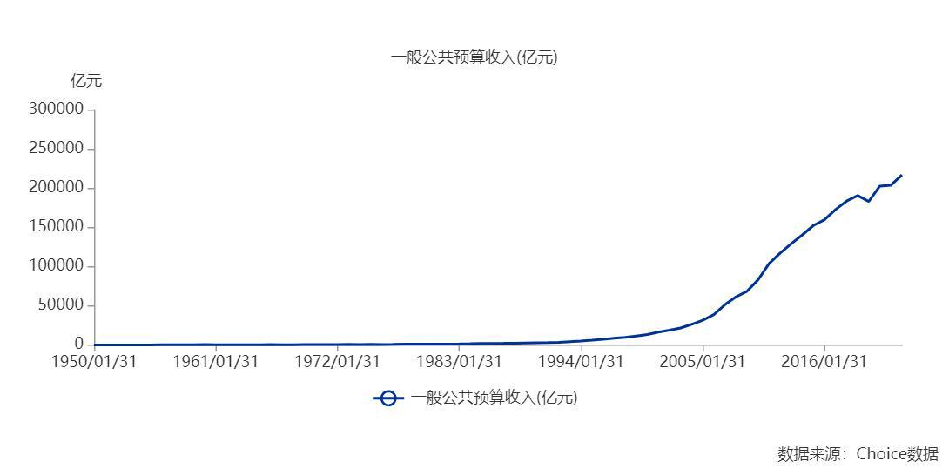

数据来源：东方财富Choice数据

